Requirements Phase Defects
do not print this form |  |  |  | Echipa
Review Form. Requirements Defects |  |  |  |  | Numele si prenumele | Grupa
 |  |  |  | Student 1: | Marcu Emanuel | 234
 | Document Title: | Requirements Document |  | Student 2:
 | Author Name: | Firicescu George |  | Student 3:
 | Reviewer Name: | Marcu Emanuel
 | Review date: | 14.03.2026

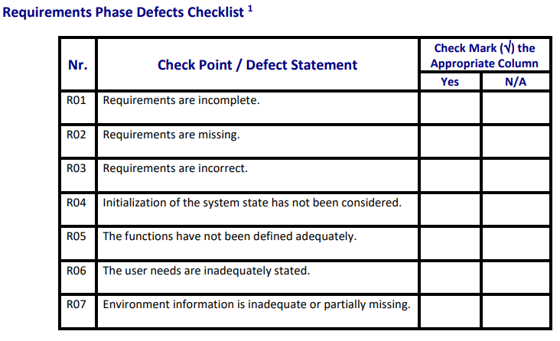
Crt. No. | Checked Item | Doc. page/line | Comments/ improvements
1 | R01 | p1/cerinte functionale | nu sunt precizate atributele obligatorii ale entitatilor principale (produs, ingredient, comandă, tip, categorie)
2 | R02 | p1/cerintele 5-8 | lipseste validarea datelor si comportamentul aplicatiei in cazul in care stocul ingredientelor este insuficient
3 | R04 | p1/tot enuntul | nu se specifica comportamentul aplicatiei la prima rulare
4 | R05 | p1/cerintele 7-8 | calculul continutului comenzii si salvarea informatiilor de la finalul zilei nu precizeaza clar rezultatele asteptate
5 | R06 | p1/cerinte functionale | nu este clar cine e utilizatorul, administratorul sau barmanul
6
7
8
9
10
11
12
13
14
15
16

 | Effort to review document (hours): |  | 0.5

Coding Phase Defects
do not print this form |  |  |  | Echipa
Review Form. Coding Defects |  |  |  |  | Numele si prenumele | Grupa
 |  |  |  | Student 1: | Mihali Gabriel | 224
 | Document Title: | Coding Document |  | Student 2:
 | Author Name: | Popescu Ionel |  | Student 3:
 | Reviewer Name: | Mihali Gabriel
 | Review date: | 16/03/2026
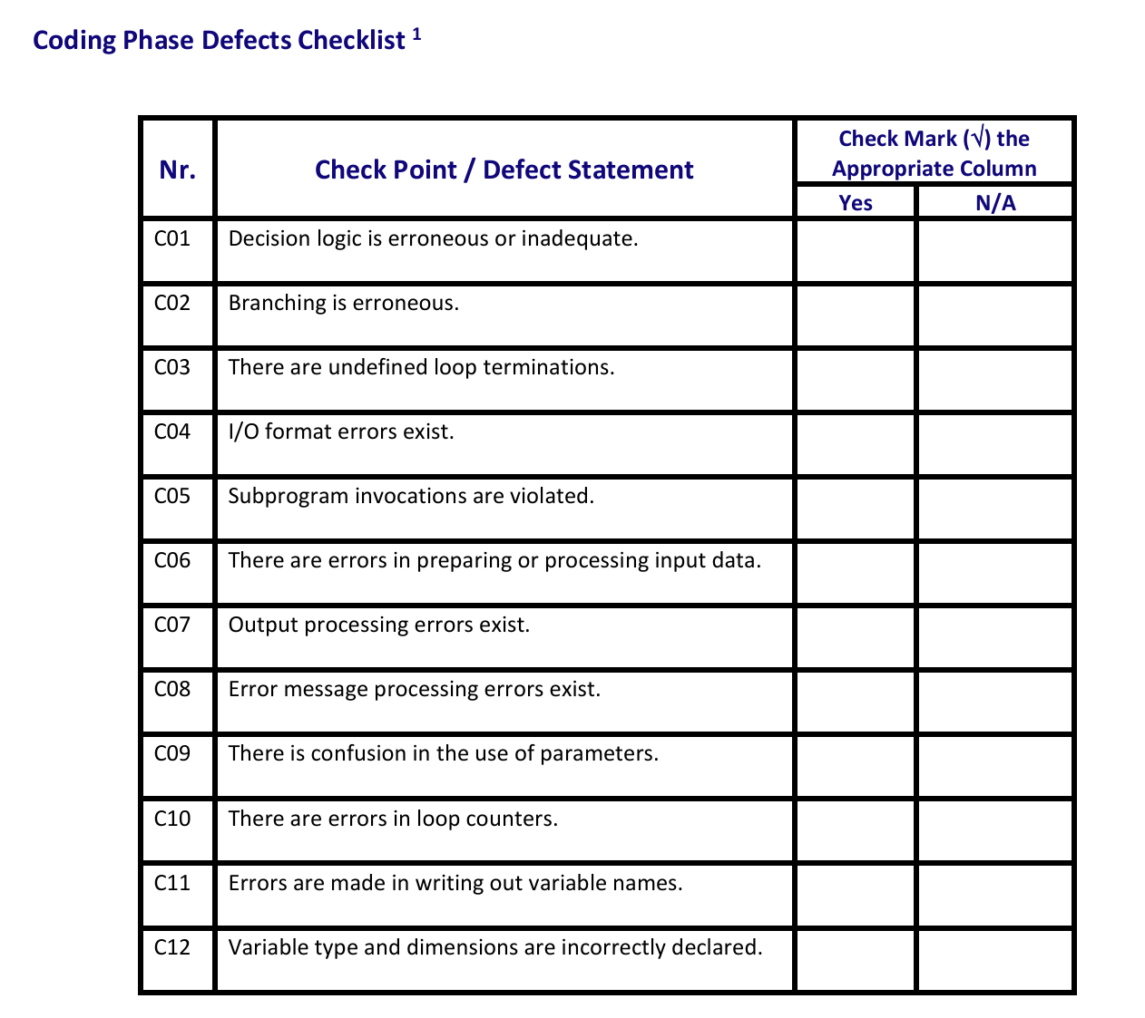
Crt. No. | Checked Item | Doc. page/line | Comments/ improvements
1 | C01 | ReceipGenerator.java:14 | Problema: Utilizarea .get(0) pentru extragerea din listă este nesigură. Dacă produsul nu este găsit, programul va genera o excepție IndexOutOfBoundsException. În plus, lipsesc validările pentru cazurile în care parametrii de intrare sunt null. Improvement: Se recomandă folosirea .findFirst().ifPresent(...) sau .orElse(). De asemenea, se pot adăuga verificări la începutul metodei pentru parametrii o și products.
2 | C01 | Toti validatorii | Problema: Nu se verifică dacă entitatea primită ca parametru este null înainte de a se apela metodele acesteia (ex: product.getId()). Improvement: Se poate adăuga o decizie de validare la începutul fiecărei metode: if (entity == null) throw new ValidationException(...).
3 | C08 | FileAbstractRepository.java:27, 14 | Problema: Erorile critice de acces la fișiere (IOException) din metodele loadFromFile() și writeToFile() sunt procesate necorespunzător, doar prin apelul e.printStackTrace(). Improvement: Se recomandă propagarea erorii prin aruncarea unei excepții de execuție (ex: throw new RuntimeException("Eroare la scrierea/citirea fișierului", e);), astfel încât stratul superior să o poată intercepta și afișa un mesaj de eroare relevant pe ecran.
4 | C04 | Toate clasele File...Repository | Problema: Metodele extractEntity depind de split(",") sau split(";"). Dacă denumirea unui produs (sau ingredient) conține intenționat caracterul separator (de ex., produsul "Rom, Cola"), citirea fișierului se va corupe definitiv, deoarece split-ul va crea mai multe elemente decât se așteaptă indexarea. Improvement: Se recomandă folosirea unei biblioteci de parsare CSV sau implementarea unei metode care poate manipula șiruri "escaped" (ex. "Rom, Cola",12.5).
5 | C11 | DrinkShopService.java:23, clasele din domain | În constructorul clasei, parametrul de tip Repository<Integer, Stoc> este denumit în mod eronat stocService.Exista un mix de romana si engleza cum ar fi getNume(), getPret(), etc
6 | C12 | Stoc.java: 7-8 | Problema: Tipul de date pentru variabilele cantitate și stocMinim aferente entității Stoc este declarat incorect ca int (Integer.parseInt(...)). Deoarece componentele dintr-o rețetă (clasa IngredientReteta) au cantitatea declarată corect ca double (pentru a permite valori precum 0.5 litri de lapte), declararea stocului ca număr întreg este o eroare severă de compatibilitate a tipurilor, care va forța trunchieri de date la operațiunile de scădere.
7
8
9
10
11
12
13
14
15
16
17
18
19
20
21

 | Effort to review document (hours): |  | 2

